Template
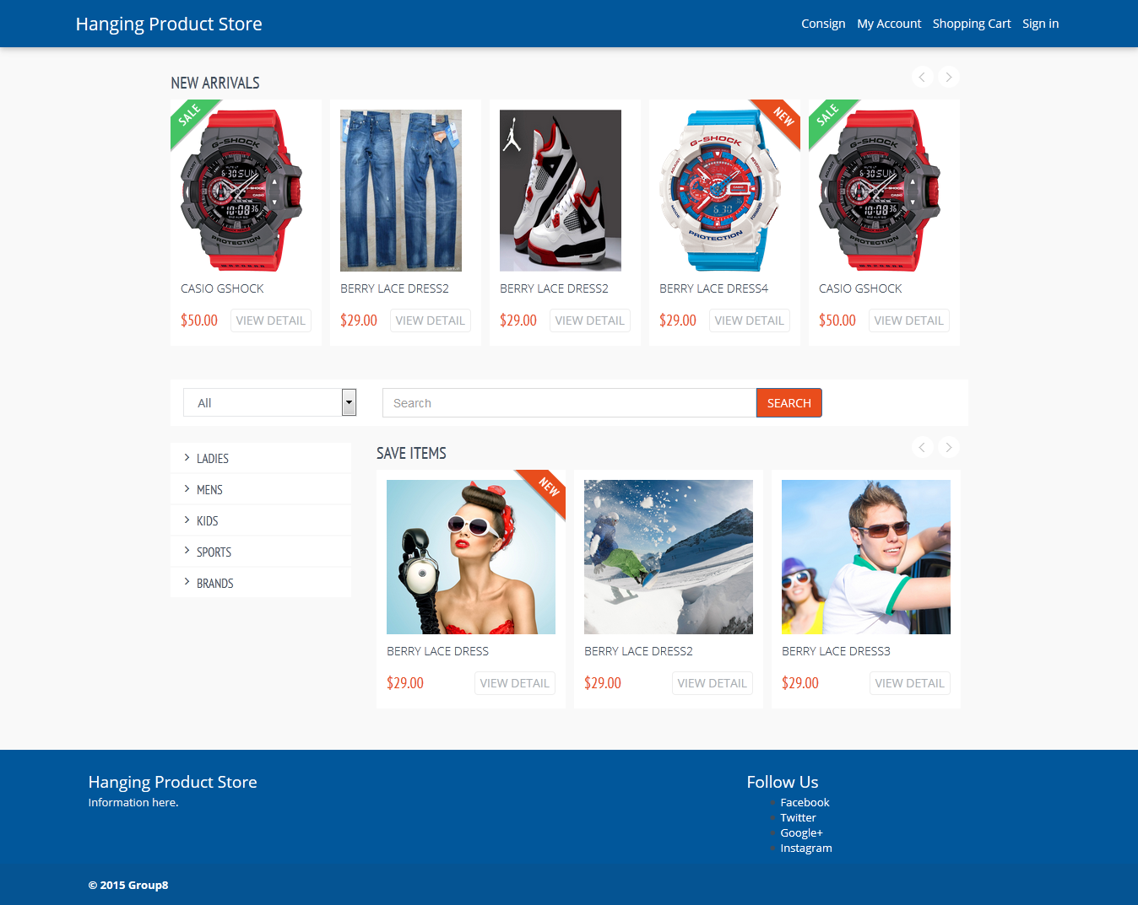
main.tag

Quản lý header và footer

storebasic.tag
shopbasic.tag
Quản lý
top navigation bar

Quản lý
nội dung chính

Các trang liên quan đén customer
Các trang liên quan đén customer
Các trang liên quan customer
Các trang liên quan store owner
Các trang liên quan store owner
Các trang liên quan store owner

File Structure
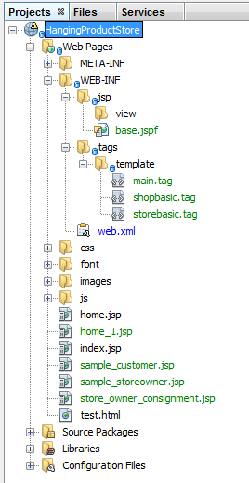
Mọi file jsp nên nằm trong thư mục WEB-INF để bảo được bảo vệ. Nên để trong thư mục view trong đó nên phân ra thành các thư mục con để dễ quản lý.

File khai báo thư viện dùng chung

Nơi chứa file template

Hai fle demo để ở ngoài cho tiện.
- sample_customer.jsp dùng shopbasic.tag.
- sample_storeowner.jsp dùng storebasic.tag

web.xml
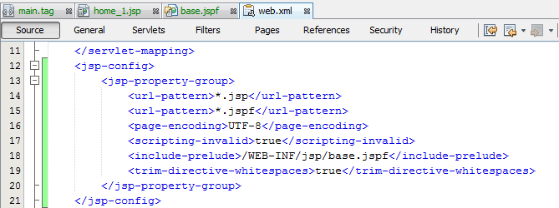
Các file jsp thỏa mãn url-pattern sẽ được nằm trong group
và được apply cấu hình của group

Mọi file trong group không được dùng scriping element:
<%! This is a declaration %>
<% this is a scriptlet %>
<%= this is an expression %>

Nội dung file base.jspf sẽ được chèn vào đầu mỗi file trong group.
File base.jspf là nơi để khai báo biến chung, khai báo thư viện tag
cho mọi file trong group

Example
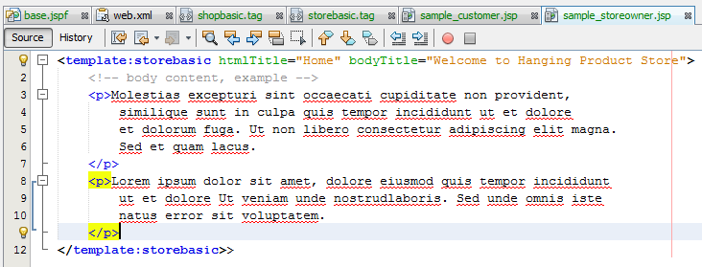
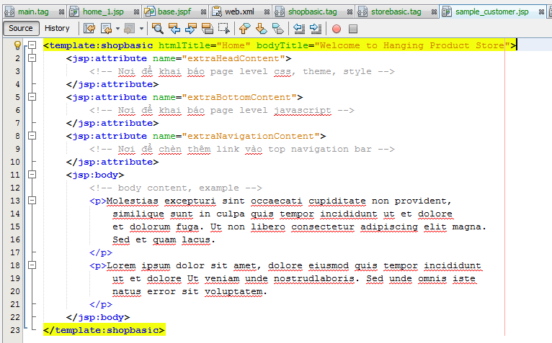
Thuộc tính htmlTitle và bodyTitle là bắt buộc:
- htmlTitle được chèn trong thẻ <title></title>
- bodyTitle được chèn trong phần đầu mỗi content
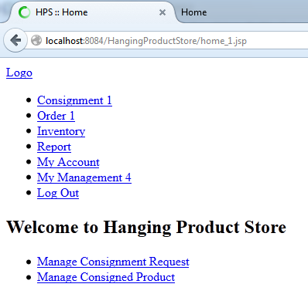
a

Sorry nha, tại vì thư mục asset đến 100 mb lận copy vô thì build hơi lâu nhưng lại không có thời gian xem file nào cần thiết để copy.

Các phần extraHeadContent, extraBottomContent, extraNavigationContent là không bắt buộc và có thể bỏ đi. Nếu bỏ các phần đó thì chỉ để lại phần content thôi không có thẻ <jsp:body> như ví dụ của storeowner.

